B10
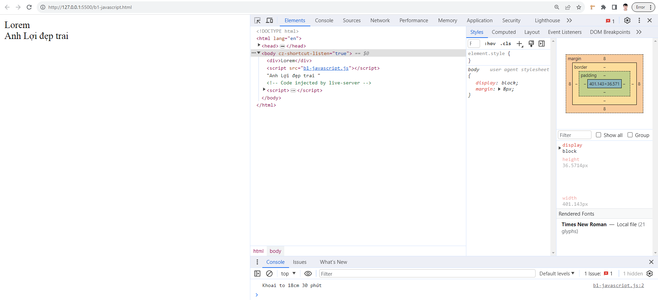
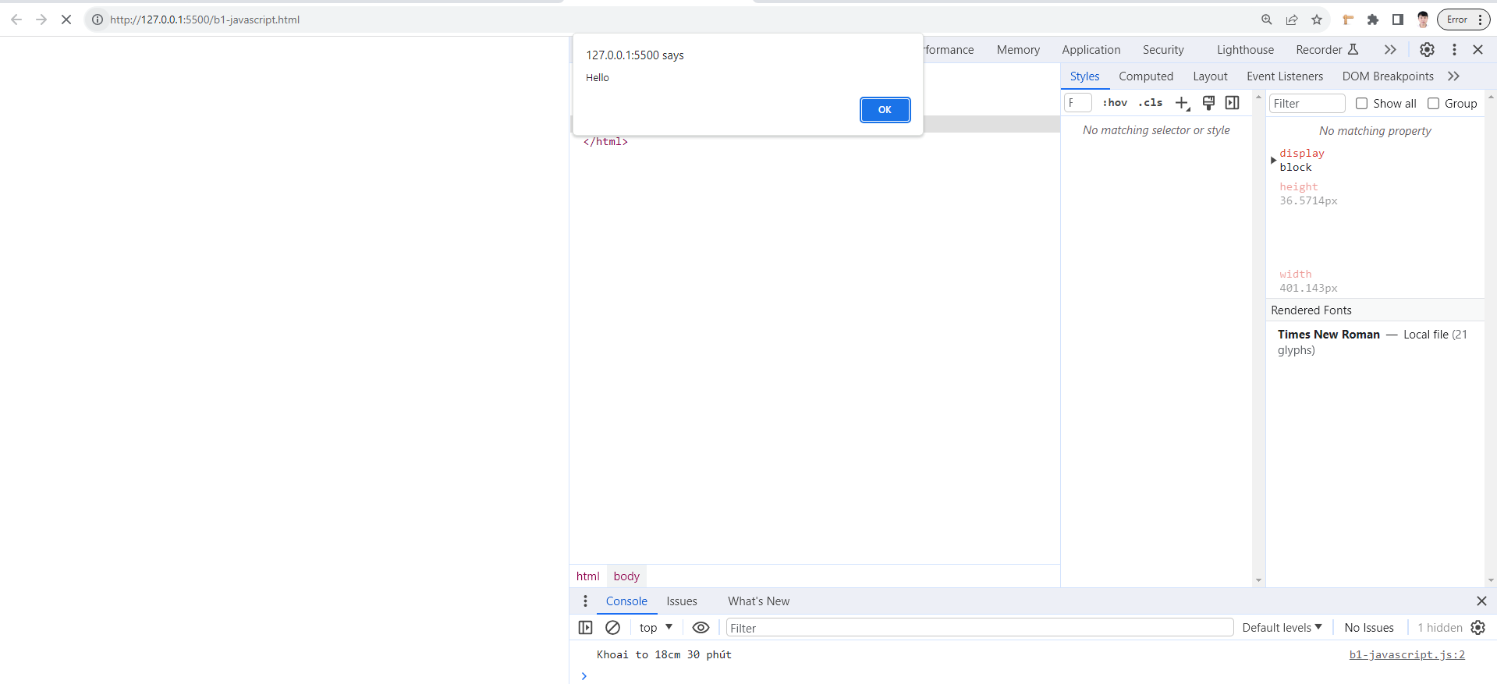
B10 - B1-JS | Ví dụ 1 | HTML | JavaScript
 |  | <!DOCTYPE html> | document.write("Anh Lợi đẹp trai")
 |  | <html lang="en"> | console.log("Khoai to 18cm 30 phút")
 |  | <head> | alert("Hello")
 |  | <meta charset="UTF-8"> | //defer không dùng được document.write
 |  | <meta name="viewport" content="width=device-width, initial-scale=1.0"> | //defer thì chờ load xong html rồi mới chạy js
 |  | <title>Document</title> | //asyn thì cái nào load trước thì chạy trước - dễ ra lỗi
 |  | </head> | //document.write -> xuất hiện nội dung ra màn hình
 |  | <body> | //console.log -> xuất hiện nội dung trong tag console F12
 |  | <div>Lorem </div>
 |  | <script src="b1-javascript.js"></script>
 |  | </body>
 |  | </html>
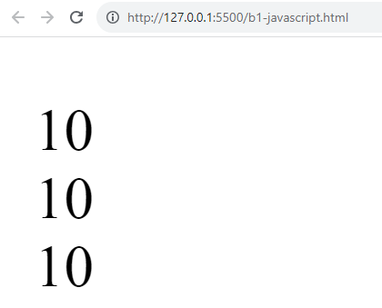
 | Ví dụ 2 | <!DOCTYPE html> | // khai báo biến bắt đầu bằn từ var - không cần chỉ ra kiểu
 |  | <html lang="en"> | //write-xuất ra trên 1 hàng và writeln (ln=line)- viết xong tự xuống dòng.
 |  | <head> | var a = 10;
 |  | <meta charset="UTF-8"> | document.write("<pre>");
 |  | <meta name="viewport" content="width=device-width, initial-scale=1.0"> | document.writeln(a); //in ra giá trị a
 |  | <title>Document</title> | document.writeln(a);
 |  | </head> | document.writeln(a);
 |  | <body> | document.write("</pre>");
 |  | <script src="b1-javascript.js"></script> | //kẹp các câu lệnh writeln trong cặp thẻ pre để kết quả các câu lệnh writeln xuống hàng
 |  | </body>
 |  | </html>
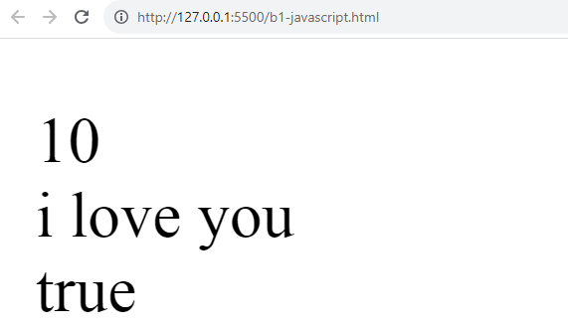
 | Ví dụ 3 | <!DOCTYPE html> | var a = 10;
 |  | <html lang="en"> | document.write("<pre>");
 |  | <head> | document.writeln(a); //in ra giá trị a
 |  | <meta charset="UTF-8"> | a ="i love you"
 |  | <meta name="viewport" content="width=device-width, initial-scale=1.0"> | document.writeln(a);
 |  | <title>Document</title> | a = true; //kiểu boolean (true/false)
 |  | </head> | document.writeln(a);
 |  | <body> | document.write("</pre>");
 |  | <script src="b1-javascript.js"></script>
 |  | </body>
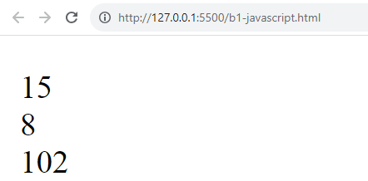
 |  | </html>
 | Ví dụ 4 | <!DOCTYPE html> | var a = 10; b = 5, c = "2"
 |  | <html lang="en"> | //c là chuỗi và có thể ép về thành con số 2 để tham gia vào phép toán a-c
 |  | <head> | // Nếu c="2f" thì 2 ép về con số được nhưng f k ép về con số được -> hiện thông báo NaN (Not a number)
 |  | <meta charset="UTF-8"> | document.write("<pre>");
 |  | <meta name="viewport" content="width=device-width, initial-scale=1.0"> | document.writeln(a+b);
 |  | <title>Document</title> | document.writeln(a-c);
 |  | </head> | document.writeln(a+c);
 |  | <body> | document.write("</pre>");
 |  | <script src="b1-javascript.js"></script> | //phép toán cộng trong js -> chuỗi + số = chuỗi
 |  | </body>
 |  | </html>
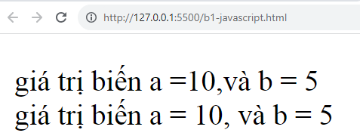
 | Ví dụ 5 | <!DOCTYPE html> | //Dùng dấu nháy đôi khi xài hệ điều hành Window - Dùng dấu nháy đơn khi xài Mac
 |  | <html lang="en"> | var a = 10; b = 5, c = '2'
 |  | <head> | document.write('<pre>');
 |  | <meta charset="UTF-8"> | document.writeln('giá trị biến a =' + a + ",và b = " + b);
 |  | <meta name="viewport" content="width=device-width, initial-scale=1.0"> | //Hiện nay sử dụng dấu backtick(``) thay thế '' hoặc ""
 |  | <title>Document</title> | document.writeln(`giá trị biến a = ${a}, và b = ${b}`);
 |  | </head> | document.write("</pre>");
 |  | <body>
 |  | <script src="b1-javascript.js"></script>
 |  | </body>
 |  | </html>
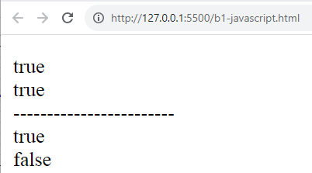
 | Ví dụ 6 | <!DOCTYPE html> | var a = 10; b = 10, c = "10"
 |  | <html lang="en"> | document.write('<pre>');
 |  | <head> | //Phép so sánh bằng (==)so sánh giá trị
 |  | <meta charset="UTF-8"> | document.writeln(a==b);
 |  | <meta name="viewport" content="width=device-width, initial-scale=1.0"> | document.writeln(a==c);
 |  | <title>Document</title> | document.writeln("------------------------");
 |  | </head> | //3 dấu (===) vừa so sánh giá trị và so sánh lun cả kiểu
 |  | <body> | document.writeln(a===b);
 |  | <script src="b1-javascript.js"></script> | document.writeln(a===c);
 |  | </body> | document.write("</pre>");
 |  | </html>
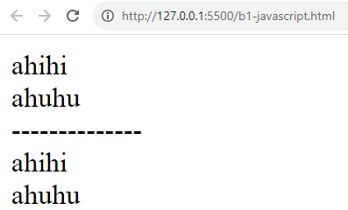
 | Ví dụ 7 | <!DOCTYPE html> | var a ="ahihi"
 |  | <html lang="en"> | document.write(a);
 |  | <head> | a = "ahuhu"
 |  | <meta charset="UTF-8"> | // document.write("<br/>" + a);
 |  | <meta name="viewport" content="width=device-width, initial-scale=1.0"> | document.write(`<br/>${a}`);
 |  | <title>var-let-const</title> | document.write("<br>--------------<br>");
 |  | </head> | let b = "ahihi"
 |  | <body> | document.write(b);
 |  | <script src="b1-javascript.js"></script> | b = "ahuhu";
 |  | </body> | document.write(`<br/> ${b}`);
 |  | </html>
 | Ví dụ 8 | <!DOCTYPE html> | var a ="ahihi"
 |  | <html lang="en"> | document.write(a);
 |  | <head> | var a = "ahuhu"
 |  | <meta charset="UTF-8"> | // var ở dưới và ở trên là như nhau - var ở dưới khai báo lại(var ở dưới xóa ahihi và khai báo lại thành ahuhu)
 |  | <meta name="viewport" content="width=device-width, initial-scale=1.0"> | document.write(`<br/>${a}`);
 |  | <title>var-let-const</title> | document.write("<br>--------------<br>");
 |  | </head> | let b = "ahihi"
 |  | <body> | document.write(b);
 |  | <script src="b1-javascript.js"></script> | let b = "ahuhu";
 |  | </body> | //let không cho khai báo biến trùng nhau - thường dùng khi đi làm
 |  | </html> | document.write(`<br/> ${b}`);
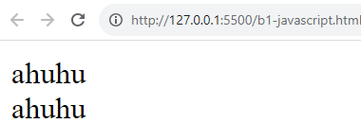
 | Ví dụ 9 | <!DOCTYPE html> | var a ="ahihi"
 |  | <html lang="en"> | if(1) { //hoặc if(true) đều như nhau
 |  | <head> | var a ="ahuhu";
 |  | <meta charset="UTF-8"> | document.write(a);
 |  | <meta name="viewport" content="width=device-width, initial-scale=1.0"> | }
 |  | <title>var-let-const</title> | document.write(`<br/> ${a}`);
 |  | </head>
 |  | <body>
 |  | <script src="b1-javascript.js"></script>
 |  | </body>
 |  | </html>
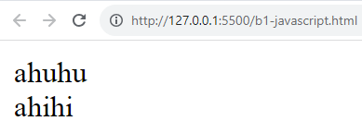
 | Ví dụ 10 | <!DOCTYPE html> | let a ="ahihi"
 |  | <html lang="en"> | //let trong trường hợp này nằm ở 2 khu vực(ngoài-trong if)(khối(trong-ngoài if)) khác nhau
 |  | <head> | if(1) { //hoặc if(true) đều như nhau
 |  | <meta charset="UTF-8"> | let a ="ahuhu";
 |  | <meta name="viewport" content="width=device-width, initial-scale=1.0"> | document.write(a);
 |  | <title>var-let-const</title> | }
 |  | </head> | document.write(`<br/> ${a}`);
 |  | <body> | //let hơn var ở 2 chỗ: 1- Trong cùng 1 phạm vi hay khối không được khai báo biến trùng nhau
 |  | <script src="b1-javascript.js"></script> | //let hơn var ở 2 chỗ: 2- Trong những phạm vi, khối khác nhau cùng biến không ảnh hưởng gì hết
 |  | </body>
 |  | </html>

B11
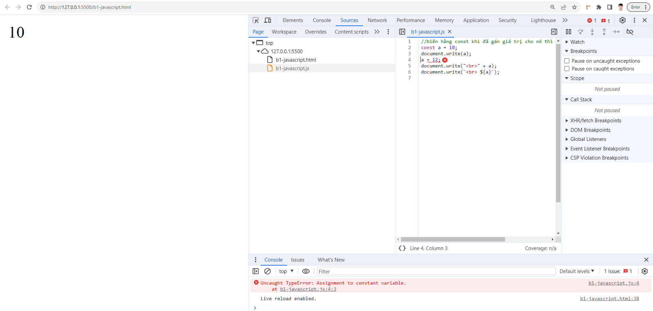
B11 - B2-JS | Ví dụ 1 | HTML | JavaScript
 |  | <!DOCTYPE html> | //biến hằng const khi đã gán giá trị cho nó thì không được phép thay đổi
 |  | <html lang="en"> | const a = 10;
 |  | <head> | document.write(a);
 |  | <meta charset="UTF-8"> | a = 12;
 |  | <meta name="viewport" content="width=device-width, initial-scale=1.0"> | document.write("<br>" + a);
 |  | <title>var-let-const</title> | document.write(`<br> ${a}`);
 |  | </head>
 |  | <body>
 |  | <script src="b1-javascript.js"></script>
 |  | </body>
 |  | </html>
 | Ví dụ 2 | <!DOCTYPE html> | let a = 10;
 |  | <html lang="en"> | let b = 5;
 |  | <head> | let c = ++a + b;
 |  | <meta charset="UTF-8"> | document.write(c);
 |  | <meta name="viewport" content="width=device-width, initial-scale=1.0">
 |  | <title>var-let-const</title>
 |  | </head>
 |  | <body>
 |  | <script src="b1-javascript.js"></script>
 |  | </body>
 |  | </html>
 | Ví dụ 3 | <!DOCTYPE html> | let a = 10;
 |  | <html lang="en"> | let b = 5;
 |  | <head> | let c = ++a + b;
 |  | <meta charset="UTF-8"> | if(true) {
 |  | <meta name="viewport" content="width=device-width, initial-scale=1.0"> | document.write(c);
 |  | <title>var-let-const</title> | } else {
 |  | </head> | document.write("không biết");
 |  | <body> | }
 |  | <script src="b1-javascript.js"></script> | //chạy debug trên file HTML (file html liên kết với file js)
 |  | </body>
 |  | </html>
 | Ví dụ 4 | <!DOCTYPE html> | // xuất ra hộp thoại alert
 |  | <html lang="en"> | alert("xin chào");
 |  | <head> | // xuất ra hộp thoại xác nhận confirm
 |  | <meta charset="UTF-8"> | let ketqua = confirm("Bạn chọn Ok hay Cancel");
 |  | <meta name="viewport" content="width=device-width, initial-scale=1.0"> | if (ketqua == true) {
 |  | <title>var-let-const</title> | alert("Bạn chọn Ok");
 |  | </head> | } else {
 |  | <body> | alert("Bạn chọn Cancel");
 |  | <script src="b1-javascript.js"></script> | }
 |  | </body>
 |  | </html>
 | Ví dụ 5 | <!DOCTYPE html> | // xuất ra hộp thoại alert
 |  | <html lang="en"> | // alert("xin chào");
 |  | <head> | // xuất ra hộp thoại xác nhận confirm
 |  | <meta charset="UTF-8"> | let ketqua = confirm("Bạn chọn Ok đến Google");
 |  | <meta name="viewport" content="width=device-width, initial-scale=1.0"> | if (ketqua == true) {
 |  | <title>var-let-const</title> | window.location.href ="https://www.google.com";
 |  | </head> | } else {
 |  | <body> | alert("Bạn chọn Cancel");
 |  | <script src="b1-javascript.js"></script> | }
 |  | </body>
 |  | </html>
 | Ví dụ 6 | <!DOCTYPE html> | // 1 biến mà thuộc kiểu boolean thì nó chỉ có 2 giá trị là true hoặc false
 |  | <html lang="en"> | // do đó if(ketqua==true) ->if(ketqua)
 |  | <head> | // xuất ra hộp thoại alert
 |  | <meta charset="UTF-8"> | // alert("xin chào");
 |  | <meta name="viewport" content="width=device-width, initial-scale=1.0"> | // xuất ra hộp thoại xác nhận confirm
 |  | <title>var-let-const</title> | let ketqua = confirm("Bạn chọn Ok đến Google");
 |  | </head> | if (ketqua) {
 |  | <body> | window.location.href ="https://www.google.com";
 |  | <script src="b1-javascript.js"></script> | } else {
 |  | </body> | alert("Bạn chọn Cancel");
 |  | </html> | }
 | Ví dụ 7 | <!DOCTYPE html> | // let ketqua = confirm("Bạn chọn Ok đến Google");
 |  | <html lang="en"> | // if (ketqua) {
 |  | <head> | // alert("Bạn chọn ok");
 |  | <meta charset="UTF-8"> | // } else {
 |  | <meta name="viewport" content="width=device-width, initial-scale=1.0"> | // alert("Bạn chọn Cancel");
 |  | <title>var-let-const</title> | // }
 |  | </head>
 |  | <body> | //Nếu trong câu if có 1 câu lệnh và trong else cũng có 1 câu lệnh (2 câu lệnh giống nhau chỉ khác nội dung) thì nên dùng toán tử
 |  | <script src="b1-javascript.js"></script> | //Chọn if -> Ctrl+. -> Chọn replace with ?: hoặc chọn vào bóng đèn vàng(khi đã cài extensions)
 |  | </body> | // ->Kết quả sau khi chuyển đổi code
 |  | </html> | let ketqua = confirm("Bạn chọn Ok đến Google");
 |  |  | ketqua ? alert("Bạn chọn ok") : alert("Bạn chọn Cancel");
 | Ví dụ 8 | <!DOCTYPE html> | let ketqua = confirm("Bạn chọn Ok đến Google");
 |  | <html lang="en"> | ketqua ? alert("Bạn chọn ok") : alert("Bạn chọn Cancel");
 |  | <head>
 |  | <meta charset="UTF-8"> | //hoặc viết theo cách khác (đồ trả phí)
 |  | <meta name="viewport" content="width=device-width, initial-scale=1.0"> | alert(ketqua?"Bạn chọn ok":"Bạn chọn Cancel");
 |  | <title>var-let-const</title>
 |  | </head>
 |  | <body>
 |  | <script src="b1-javascript.js"></script>
 |  | </body>
 |  | </html>
 | Ví dụ 9 | <!DOCTYPE html> | // Hàm trong JavaScript - Hàm bắt đầu bằng từ function sau đó là tên hàm
 |  | <html lang="en"> | // Trong Javascript chữ cái đầu tiên phải là chữ thường ngoại trừ biến hằng
 |  | <head> | // Hàm có thể viết xinChao hoặc xin_Chao không được viết xin-Chao
 |  | <meta charset="UTF-8"> | function xinChao() {
 |  | <meta name="viewport" content="width=device-width, initial-scale=1.0"> | document.write("xin chào các bạn");
 |  | <title>Hàm trong JavaScript</title> | }
 |  | </head> | // gọi hàm chạy
 |  | <body> | xinChao();
 |  | <script src="b2-javascript.js"></script>
 |  | </body>
 |  | </html>
 | Ví dụ 10 | <!DOCTYPE html> | // hàm nhưng có trả về giá trị-trong hàm có return value
 |  | <html lang="en"> | //phải hứng lại giá trị(không hứng sẽ mất giá trị)-và nó tự biết nó là kiểu gì
 |  | <head> | //hàm mà không có return giá trị thì gọi chạy trực tiếp
 |  | <meta charset="UTF-8"> | function xinChao() {
 |  | <meta name="viewport" content="width=device-width, initial-scale=1.0"> | return "xin chào bạn";
 |  | <title>Hàm trong JavaScript</title> | //return "xin chào bạn"(nó tự hiểu là kiểu chuỗi)tương tự return false(tự hiểu là kiểu boolean,…)
 |  | </head> | //retunr 5+10 (tự hiểu là kiểu number)
 |  | <body> | }
 |  | <script src="b2-javascript.js"></script> | let thongbao = xinChao();
 |  | </body> | document.write(thongbao)
 |  | </html>
 | Ví dụ 11 | <!DOCTYPE html> | //in biến a ra trước khi khai báo biến a -> bị lỗi undefined
 |  | <html lang="en"> | // biến a in ra chưa khai báo -> undefined (nó không hiểu)->cần phải khai báo biến trước khi in nó
 |  | <head> | document.write(a);
 |  | <meta charset="UTF-8"> | var a = 10;
 |  | <meta name="viewport" content="width=device-width, initial-scale=1.0"> | //----------------------
 |  | <title>Hàm trong JavaScript</title> | // gọi hàm trước khi chạy hàm -> vẫn chạy được
 |  | </head> | //js trước khi chạy file nó sẽ tìm hàm trước để nạp vào bộ nhớ
 |  | <body> | xinChao();
 |  | <script src="b2-javascript.js"></script> | function xinChao() {
 |  | </body> | document.write("xin chào bạn");
 |  | </html> | }
 | Ví dụ 12 | <!DOCTYPE html> | //Cách chuyển đổi từ hàm normal sang hàm expression
 |  | <html lang="en"> | // function normal
 |  | <head> | function xinChao() {
 |  | <meta charset="UTF-8"> | document.write("xin chào bạn");
 |  | <meta name="viewport" content="width=device-width, initial-scale=1.0"> | }
 |  | <title>Hàm trong JavaScript</title> | // function expression - biểu thức hàm(hàm viết dưới dạng biểu thức)
 |  | </head> | let xinChao = function () {
 |  | <body> | document.write("xin chào bạn");
 |  | <script src="b2-javascript.js"></script> | }
 |  | </body> | //gọi hàm
 |  | </html> | xinChao();
 | Ví dụ 13 | <!DOCTYPE html> | //Cách chuyển đổi từ hàm normal sang hàm expression
 |  | <html lang="en"> | // function normal
 |  | <head> | //function cong2so () {
 |  | <meta charset="UTF-8"> | document.write(5+10);
 |  | <meta name="viewport" content="width=device-width, initial-scale=1.0"> | }//
 |  | <title>Hàm trong JavaScript</title> | // function expression-không được gọi hàm chạy trước khi tạo hàm (do hàm này k nạp vào bộ nhớ)
 |  | </head> | let cong2so = function() {
 |  | <body> | document.write(5+10);
 |  | <script src="b2-javascript.js"></script> | }
 |  | </body> | //gọi hàm-Sau khi chạy xong hàm này sẽ không còn tồn tại trong bộ nhớ nữa->máy nhẹ và chạy nhanh hơn
 |  | </html> | cong2so();

B12
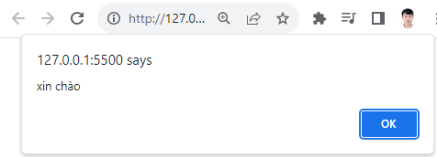
Buổi B12-B3 JS | Ví dụ 1 | HTML | JS
 |  | <!DOCTYPE html> | // javascript
 |  | <html lang="en"> | // hàm bên trong không có trả về giá trị-thì gọi hàm trực tiếp
 |  | <head> | // tạo hàm
 |  | <meta charset="UTF-8"> | function hello(){
 |  | <meta name="viewport" content="width=device-width, initial-scale=1.0"> | alert("xin chào");
 |  | <title>Document</title> | }
 |  | </head> | // gọi hàm
 |  | <body> | hello();
 |  | <script src="b3-javascript.js"></script>
 |  | </body>
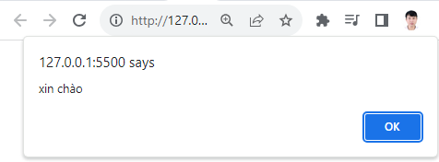
 |  | </html>
 | Ví dụ 2 | <!DOCTYPE html> | //hàm bên trong có trả về giá trị return value
 |  | <html lang="en"> | // tạo hàm
 |  | <head> | function hi() {
 |  | <meta charset="UTF-8"> | return "xin chào";
 |  | <meta name="viewport" content="width=device-width, initial-scale=1.0"> | }
 |  | <title>Document</title> | // tạo biến hứng lại giá trị trả về
 |  | </head> | let chuoi = hi();
 |  | <body> | alert(chuoi);
 |  | <script src="b3-javascript.js"></script>
 |  | </body>
 |  | </html>
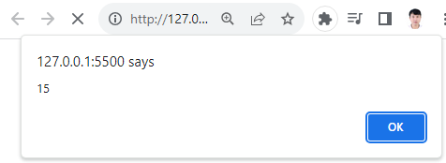
 | Ví dụ 3 | <!DOCTYPE html> | function cong2so(){
 |  | <html lang="en"> | let x = 10, y = 5;
 |  | <head> | alert(x+y);
 |  | <meta charset="UTF-8"> | }
 |  | <meta name="viewport" content="width=device-width, initial-scale=1.0"> | cong2so();
 |  | <title>Document</title>
 |  | </head>
 |  | <body>
 |  | <script src="b3-javascript.js"></script>
 |  | </body>
 |  | </html>
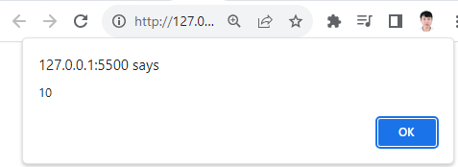
 | Ví dụ 4 | <!DOCTYPE html> | function cong2so(x,y){
 |  | <html lang="en"> | alert(x+y);
 |  | <head> | }
 |  | <meta charset="UTF-8"> | //truyền 2 đối số 8,2 vào 2 tham số x,y
 |  | <meta name="viewport" content="width=device-width, initial-scale=1.0"> | cong2so(8,2);
 |  | <title>Document</title>
 |  | </head>
 |  | <body>
 |  | <script src="b3-javascript.js"></script>
 |  | </body>
 |  | </html>

 | Ví dụ 5 | <!DOCTYPE html> | function cong2so(x,y){
 |  | <html lang="en"> | return x + y;
 |  | <head> | }
 |  | <meta charset="UTF-8"> | //truyền 2 đối số 8,2 vào 2 tham số x,y
 |  | <meta name="viewport" content="width=device-width, initial-scale=1.0"> | let ketqua = cong2so(8,2);
 |  | <title>Document</title> | alert(ketqua);
 |  | </head>
 |  | <body>
 |  | <script src="b3-javascript.js"></script>
 |  | </body>
 |  | </html>
 | Ví dụ 6 | <!DOCTYPE html> | // function normal | Anonymous function, hay hàm ẩn danh, là một hàm được khai báo mà không có tên
 |  | <html lang="en"> | function hello(){ | Trong biểu thức hàm, bạn bỏ đi phần tên khi khai báo vậy là đã có hàm ẩn danh
 |  | <head> | alert("xin chào"); | Hàm ẩn danh thường không thể truy cập được sau khi tạo lần đầu -> Khi nào nên sử dụng Anonymous function?
 |  | <meta charset="UTF-8"> | } | Nó được sử dụng khi bạn muốn khai báo một hàm ngay tại chỗ mà nó được sử dụng, thay vì khai báo 1 nơi khác và gọi tên hàm đó
 |  | <meta name="viewport" content="width=device-width, initial-scale=1.0"> | hello();//có thể gọi hàm trước khi tạo hàm | Ví dụ: let array = [1, 2, 3, 4, 5];
 |  | <title>Document</title> | // function expression-biểu thức hàm | array.forEach(function(element) {
 |  | </head> | let hi = function() { | console.log(element);
 |  | <body> | alert("xin chào"); | });
 |  | <script src="b3-javascript.js"></script> | } | Trong ví dụ trên, function(element) { console.log(element); } là một anonymous function
 |  | </body> | hi(); //gọi hàm phải gọi sau khi viết hàm | Hàm này được truyền như một tham số vào phương thức forEach của mảng. Mỗi phần tử của mảng sẽ được truyền vào hàm này như một đối số, và hàm sẽ in ra phần tử đó
 |  | </html> | // anonymous function-hàm ẩn danh(k có tên) | Anonymous function (hàm vô danh) thường được sử dụng trong các trường hợp sau:
 |  |  | function() { | 1. Callback Functions: Khi bạn cần một hàm để làm tham số cho một hàm khác, anonymous function rất hữu ích. Ví dụ, trong JavaScript, các phương thức như map(), filter(), reduce(), forEach() đều nhận anonymous function làm tham số.
 |  |  | alert("xin chào"); | 2. IIFE (Immediately Invoked Function Expressions): Đây là một kỹ thuật trong JavaScript nơi mà một anonymous function được khai báo và gọi ngay lập tức. IIFE thường được sử dụng để tạo ra phạm vi cho các biến, giúp tránh việc xung đột tên biến.
 |  |  | } | 3. Event Handlers: Trong lập trình giao diện người dùng (UI), anonymous function thường được sử dụng để xử lý các sự kiện, như click chuột, nhấn phím, v.v…
 |  |  | // arrow function | 4. Closure: Anonymous function cũng được sử dụng để tạo closure trong JavaScript. Closure là một hàm có thể truy cập vào biến của hàm cha mẹ của nó, ngay cả sau khi hàm cha mẹ đã kết thúc.
 |  |  | // trong câu lệnh if else nếu chỉ có 1 câu lệnh thì không cần dùng cặp dấu {} nhưng nếu có từ 2 câu lệnh trở lên thì vẫn phải dùng cặp dấu {} | Dưới đây là một ví dụ về IIFE:
 |  |  | let welcome = () => alert("xin chào"); | (function() {
 |  |  | welcome(); | let message = 'Hello, World!';
 |  |  | // normal function sẽ nạp và lưu hàm vào trong bộ nhớ | console.log(message);
 |  |  | // function expression và arrow function chạy xong thì chết lun(không lưu vào trong bộ nhớ) | })();
 |  |  |  | Trong ví dụ trên, (function() { ... })(); là một IIFE. Hàm này được gọi ngay sau khi nó được khai báo.
 | Ví dụ 7 | <!DOCTYPE html> | //function normal
 |  | <html lang="en"> | function cong() {
 |  | <head> | alert(10+9);
 |  | <meta charset="UTF-8"> | }
 |  | <meta name="viewport" content="width=device-width, initial-scale=1.0"> | cong();
 |  | <title>Document</title> | // function expression
 |  | </head> | let cong = function() {
 |  | <body> | alert(10+9);
 |  | <script src="b3-javascript.js"></script> | }
 |  | </body> | cong();
 |  | </html> | //arrow function
 |  |  | let cong = () => alert(10+9);
 |  |  | cong();
 | Ví dụ 8 | <!DOCTYPE html> | //function normal
 |  | <html lang="en"> | function cong() {
 |  | <head> | alert(10+9);
 |  | <meta charset="UTF-8"> | alert(10-9);
 |  | <meta name="viewport" content="width=device-width, initial-scale=1.0"> | }
 |  | <title>Document</title> | cong();
 |  | </head> | // function expression
 |  | <body> | let cong = function() {
 |  | <script src="b3-javascript.js"></script> | alert(10+9);
 |  | </body> | alert(10-9);
 |  | </html> | }
 |  |  | cong();
 |  |  | //arrow function-trường hợp có từ 2 câu lệnh trở lên dùng {}
 |  |  | let cong = () => { alert(1+9);alert(10-9);}
 |  |  | cong();
 | Ví dụ 9 | <!DOCTYPE html> | // function normal
 |  | <html lang="en"> | function chao(ten) {
 |  | <head> | alert("Chào" +ten);
 |  | <meta charset="UTF-8"> | }
 |  | <meta name="viewport" content="width=device-width, initial-scale=1.0"> | chao("nguyên");
 |  | <title>Document</title> | // function expression
 |  | </head> | let chao = function(ten) {
 |  | <body> | alert("Chào " + ten);
 |  | <script src="b3-javascript.js"></script> | }
 |  | </body> | chao("nguyên");
 |  | </html> | // arrow function
 |  |  | let chao = (ten) => alert("Chào" + ten);
 |  |  | chao("nguyên")
 |  |  | // code đi làm-Tham số truyền vô hàm có 1 cái nên bỏ lun cặp dấu ngoặc ()
 |  |  | let chao = ten => alert("Chào" + ten);
 |  |  | chao("nguyên")
 | Ví dụ 10 | <!DOCTYPE html> | // function normal
 |  | <html lang="en"> | function multi(a,b) {
 |  | <head> | return a*b;
 |  | <meta charset="UTF-8"> | }
 |  | <meta name="viewport" content="width=device-width, initial-scale=1.0"> | // hàm có kiểu trả về nên phải hứng lại giá trị mới được
 |  | <title>Document</title> | let result = multi(5,5);
 |  | </head> | // function expression
 |  | <body> | let multi = function(a,b) {
 |  | <script src="b3-javascript.js"></script> | return a*b;
 |  | </body> | }
 |  | </html> | let result = multi(5,5);
 |  |  | // arrow function
 |  |  | let multi = (a,b) => a*b;
 |  |  | let result = multi(5,5);
 | Ví dụ 11 | <!DOCTYPE html> | Khi dùng method = "get"
 |  | <html lang="en"> | Khi điền dữ liệu vào form nó sẽ truyền dữ liệu lên trên thanh address
 |  | <head>
 |  | <meta charset="UTF-8">
 |  | <meta name="viewport" content="width=device-width, initial-scale=1.0">
 |  | <title>FORM TRONG HTML</title>
 |  | </head> |  | Khi ta nhấn gửi ta nhập được kết quả là hình bên dưới
 |  | <body> |  | name(fullname)=Lê+Tấn+Lợi(trong đó dấu + là do khoảng trắng
 |  | <!-- Các input bắt buộc phải nằm trong thẻ form --> |  | → Khi dùng method="get" thì dữ liệu ta điền vào bên trong textbox nó sẽ lấy và điền vào trong link bên trên và nó sẽ chuyển DL đi đâu đó
 |  | <!-- Trong form có 2 thuộc tính 1 là action và 2 là method -->
 |  | <!-- action dùng cho back end xài, trong method thường dùng 2 cái chính là get hoặc post -->
 |  | <!-- Khi không chỉ ra method thì nó mặc định là get -->
 |  | <form action="" method="get">
 |  | <!-- Tạo ô nhập liệu dạng text -->
 |  | <input type="text" name="fullname" id="ten">
 |  | <!-- Tạo nút nhấn submit(thêm giá trị vào value để hiện thị nội dung nút nhấn)-->
 |  | <input type="submit" value="Gửi">
 |  | </form>
 |  | <script src="b3-javascript.js"></script>
 |  | </body>
 |  | </html>
 | Ví dụ 12 | <!DOCTYPE html> | Khi dùng method = "post"
 |  | <html lang="en"> | Khi điền dữ liệu vào nó sẽ âm thầm truyền dữ liệu đi luôn(mã hóa dữ liệu không cho nhìn thấy)
 |  | <head> | mà mình không thấy được trên thanh address
 |  | <meta charset="UTF-8">
 |  | <meta name="viewport" content="width=device-width, initial-scale=1.0"> |  | Điền nội dung vào form→Nhấn gửi→Gửi dữ liệu đi và chuyển đến trang nào đó(trong mục action)
 |  | <title>FORM TRONG HTML</title>
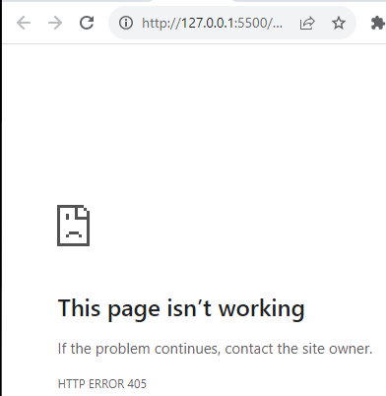
 |  | </head>
 |  | <body>
 |  | <form action="" method="post">
 |  | <input type="text" name="fullname" id="ten">
 |  | <input type="submit" value="Gửi">
 |  | </form>
 |  | <script src="b3-javascript.js"></script>
 |  | </body>
 |  | </html>
 | Ví dụ 13 | <!DOCTYPE html> | Khi dùng method = "get" nó hiển thị dữ liệu nhanh do nó get trên thanh address
 |  | <html lang="en"> | nhưng người ta dễ đọc được dữ liệu và nó không truyền được dữ liệu lớn | Điền mật khẩu vào (chưa nhấn gửi) | Nhấn gửi→Hiện password trên thanh address (method="post")→Để xem được mật khẩu thì F12(bật F12 trước khi điền mật khẩu)→Network→Payload
 |  | <head>
 |  | <meta charset="UTF-8"> | Khi dùng method = "post" nó sẽ không hiển thị dữ liệu trên thanh addres
 |  | <meta name="viewport" content="width=device-width, initial-scale=1.0"> | mà nó sẽ đi mã hóa dữ liệu để ng dùng không đọc được nên nó chạy chậm hơn
 |  | <title>FORM TRONG HTML</title>
 |  | </head> | Name thì thường dùng cho bên Back end và ID thường dùng cho bên Front End
 |  | <body> |  | Nhấn gửi→Hiện password trên thanh address (method="get")
 |  | <form action="" method="get">
 |  | <input type="text" name="fullname" id="ten">
 |  | <!-- Tạo ô nhập Password -->
 |  | <input type="password" name="code" id="ma">
 |  | <input type="submit" value="Gửi">
 |  | </form>
 |  | <script src="b3-javascript.js"></script>
 |  | </body>
 |  | </html>
 | Ví dụ 14 | <!DOCTYPE html> | Có 2 cách canh đều giữa các textbox
 |  | <html lang="en"> | Cách 1: display: flex
 |  | <head> | Cách 2: kẻ table (username và password để vào cột thứ nhất của hàng thứ 1,2
 |  | <meta charset="UTF-8">
 |  | <meta name="viewport" content="width=device-width, initial-scale=1.0">
 |  | <title>FORM TRONG HTML</title>
 |  | </head>
 |  | <body>

 |  | <!--style="width: fit-content;"->canh đều form -->
 |  | <form style="width: fit-content;">
 |  | <!-- Fieldset là khung bao đóng lại-legend là nội dung đường viền khung bao đóng -->
 |  | <fieldset>
 |  | <legend>Infomation</legend>
 |  | <label for="ten">Username:</label>
 |  | <input type="text" name="ten" id="ten">
 |  | <br/>
 |  | <label for="ma">Password:</label>
 |  | <input type="password" name="ma" id="ma">
 |  | <hr/>
 |  | <input type="submit" value="Gửi">
 |  | </fieldset>
 |  | <!--Cần dùng label chứa username để sau khi tìm kiếm thông tin của người ta thì mình cần phải biết đâu là cái nhãn mình cần tìm dựa vào id (<label for="ten">Username:</label>->khi nhấn vào username nó sẽ foucs vào ô nhập tên)-->
 |  | </form>
 |  | <script src="b3-javascript.js"></script>
 |  | </body>
 |  | </html>

